상품제안서
플레오맥스 멤브레인 무선키보드+마우스세트 | 상품코드: S40532

 |  |  |  |  |  |  | 02-713-8555 | www.synergygift.co.kr
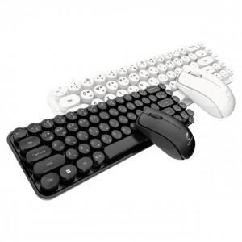 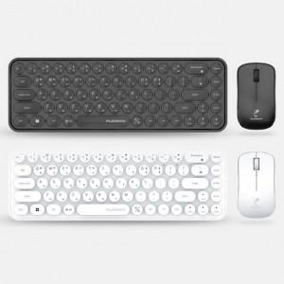 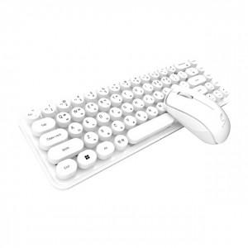

【상세/제작정보】

【인쇄/포장옵션】 | 레이저 / 포장지포장

【공급단가】 | 수량 | 20~ | 50~ | 100~ | 300~ | 1,000~
*VAT별도 | 블랙 | 23,900원 | 22,500원 | 21,700원 | 20,800원 | 20,000원
 | 화이트 | 23,900원 | 22,500원 | 21,700원 | 20,800원 | 20,000원

【상품 URL】 | https://www.synergygift.co.kr:443/src/goods_detail.php?gdno=40532

